Справка
Крепление вибропреобразователей

● | С помощью болта или шпильки М6 (в комплектацию не входят) | ● | С помощью болта М6 и приклеиваемого подпятника |  | ● | С помощью болта М6 и магнитного крепления |  | ● | С помощью переходника М8
 |  |  |  |  |  |  |  |  | 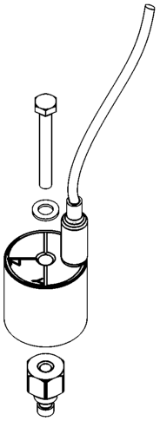
 |  |  |  | Размеры подпятника: |  |  |  |  | Размеры переходника:
 |  |  |  | 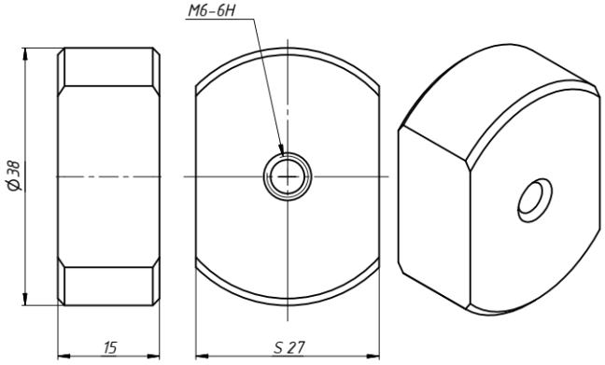 |  |  | 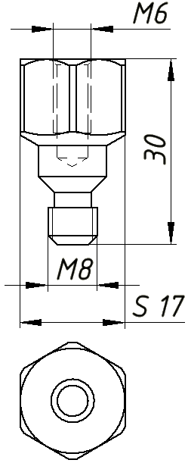
 |  |  |  | Подпятник может быть изготовлен по размерам заказчика

